ARETES
ARETES
NUMERO | PRODUCTO | COSTO | ENVIO CHINA | ENVIO MX | COST T $ | COST T Q | COSTO C IVA | PRECIO DOBLE | VENTA MAYORISTA | PRECIO
1 | 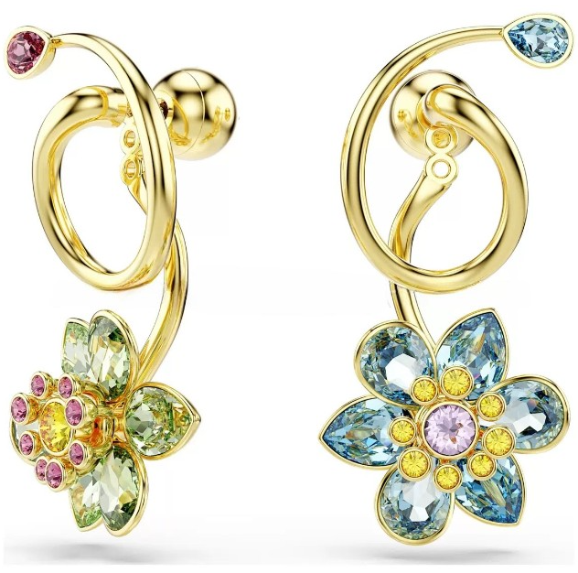 | $5.15 | $0.47 | Q0.13 | $5.75 | Q46.00 | Q48.42 | Q101.84 | Q105.00 | Q115.00
2 | 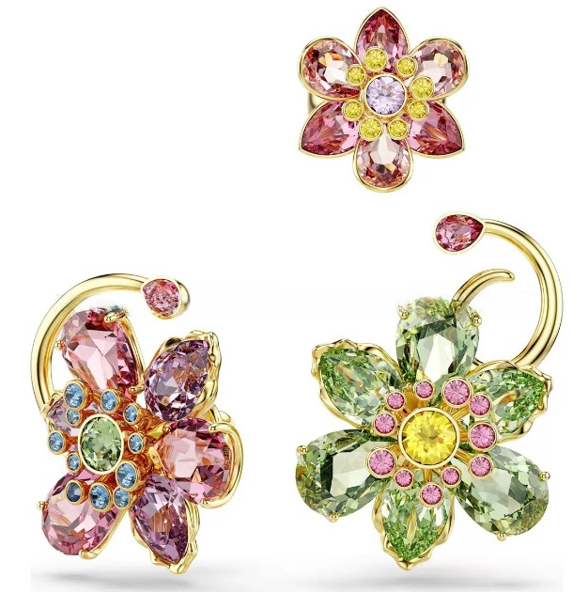 | $7.64 | $0.93 | Q0.26 | $8.83 | Q70.64 | Q74.36 | Q153.72 | Q155.00 | Q165.00
3 | 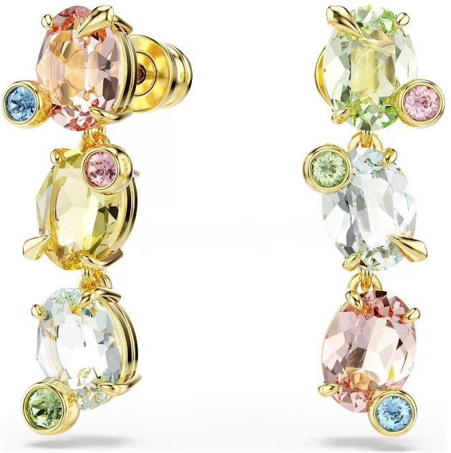 | $5.00 | $0.47 | Q0.13 | $5.60 | Q44.80 | Q47.16 | Q99.32 | Q100.00 | Q110.00
4 |  | $7.35 | $0.70 | Q0.19 | $8.24 | Q65.92 | Q69.39 | Q143.78 | Q145.00 | Q155.00
5 | 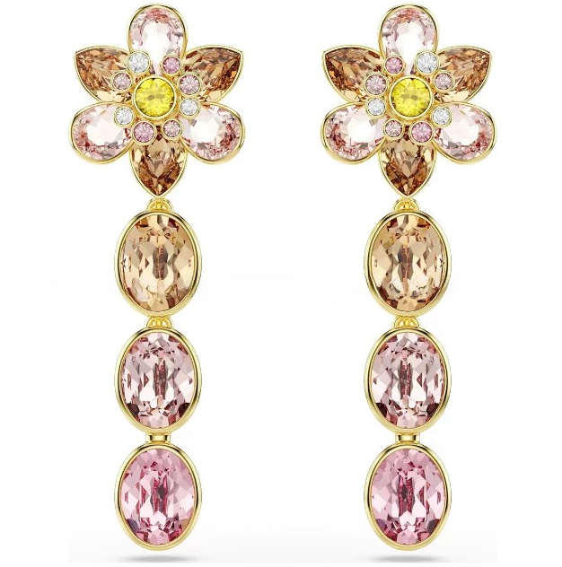 | $5.29 | $0.70 | Q0.19 | $6.18 | Q49.44 | Q52.04 | Q109.08 | Q105.00 | Q115.00
6 | 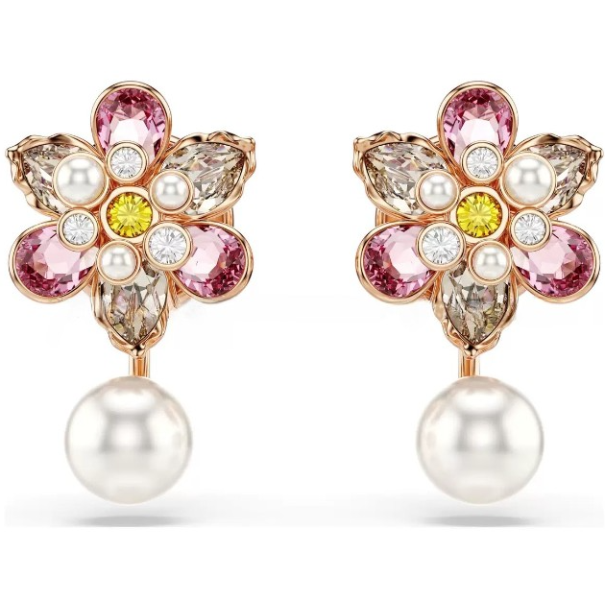 | $4.41 | $0.70 | Q0.19 | $5.30 | Q42.40 | Q44.63 | Q94.26 | Q95.00 | Q105.00
7 | 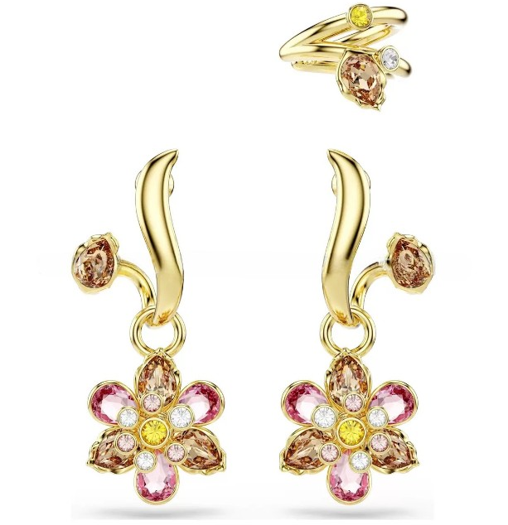 | $7.35 | $0.70 | Q0.19 | $8.24 | Q65.92 | Q69.39 | Q143.78 | Q145.00 | Q155.00
8 | 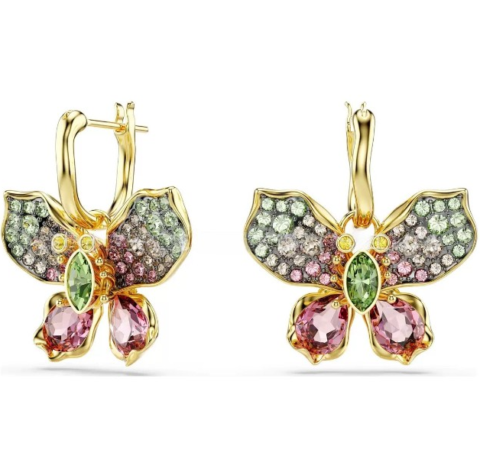 | $6.62 | $1.17 | Q0.32 | $8.11 | Q64.88 | Q68.29 | Q141.59 | Q145.00 | Q155.00
9 | 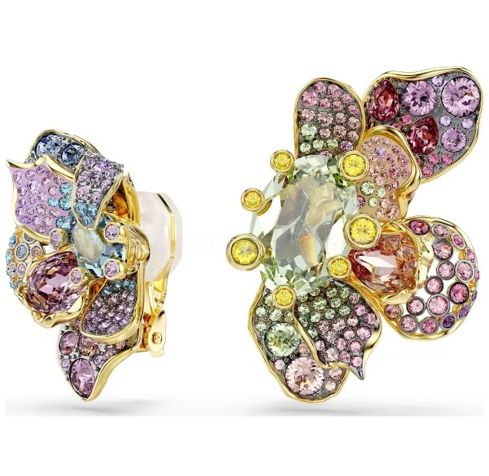 | $11.91 | $0.93 | Q0.26 | $13.10 | Q104.80 | Q110.32 | Q225.63 | Q225.00 | Q235.00
10 |  | $4.70 | $0.47 | Q0.13 | $5.30 | Q42.40 | Q44.63 | Q94.26 | Q95.00 | Q105.00

